③プログラムについて
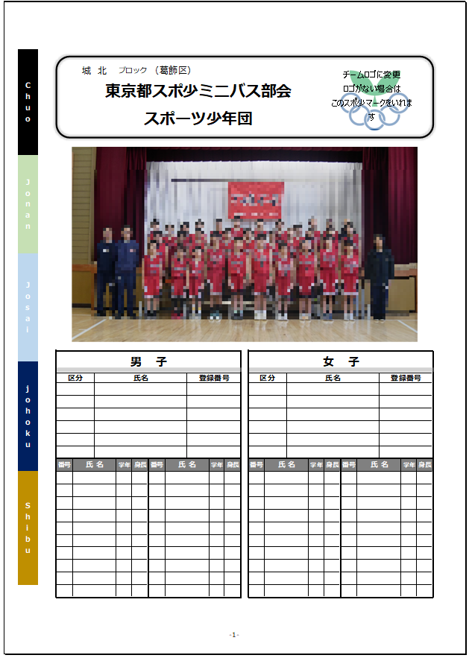
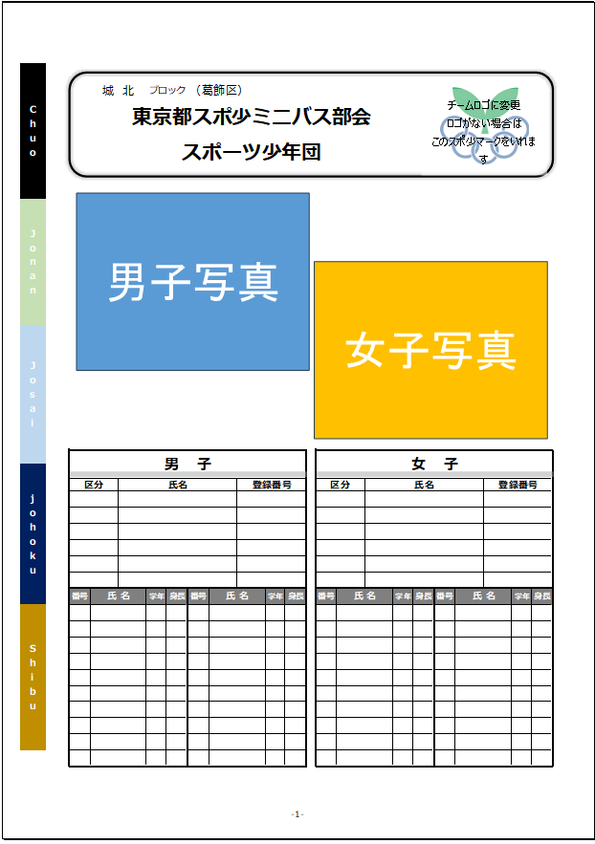
 | 【プログラムについて】

・ | 申込書に記載いただいたものが、そのままプログラムに掲載されますので、記載ミスがないか必ずご確認ください。
・ | 男女の区分に関係なく、指導者、マネージャーはどちらのベンチにも入れます。
・ | 4月21日（日）までに仮申込として該当ブロック事務担当へ（Excelデータ）で提出していただきますが
 | 5月9日（木）までは、変更を受付します。変更がある場合は、速やかに下記アドレスまで「申込書」を
 | Excelデータでお送りください。5月2日（木）締切の区市本部に提出以降の変更は、ミニバス実施要項
 | 14.（3）の条件を満たす必要があります。必ずご確認をお願いします。
・ | Excelデータの名前を登録団名に変更して添付してください。
・ | プログラム用写真およびロゴは、5月9日（木）までに以下アドレスに送付してください。
・ | 写真の縦横比に関して
 | 男女一緒に撮影した写真の場合、なるべく「16:10」のようなワイド写真にしてください。
 | 男女別に撮影した写真の場合、「4:3」、もしくは「3:2」の写真にしてください。
 | 男女一緒に撮影した写真の場合、１枚
 | 男女別に撮影した写真の場合、２枚（男子１枚、女子１枚）
・ | チーム（団）ロゴに昨年度と変更がない場合は、送付を省略できます。写真を送付する際に、その旨を
 | メール本文に記載ください。新規登録団、ロゴ変更団は、お送りください。
・ | 登録団名、対応者をメール本文に記載ください。
 | 問題などある場合に返信いたします。
 | プログラム関係送付アドレス（写真・ロゴ・変更ある場合の申込書）
 | 2024_photo@syuposyo.stars.ne.jp

